Матрица стейкхолдеров
Проект: "________________________________________"
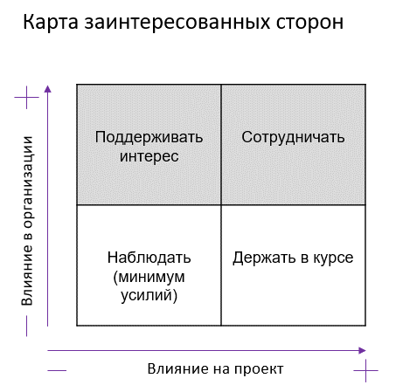
Матрица стейкхолдеров

Стейкхолдер | Влияние на проект | Влияние в компании Заказчика | Действия по вовлечению в проект | Отношение к проекту | Меры по снижению негативного отношения к проекту

